概要
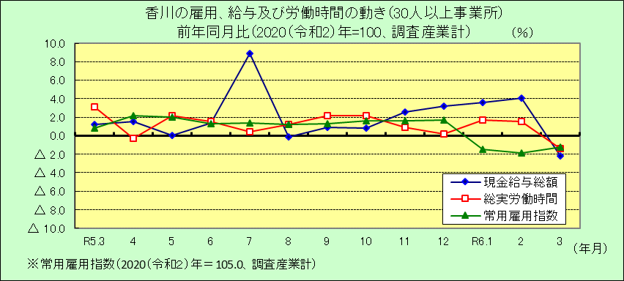
Ⅰ 結 果 の 概 況 （調査産業計）

 | 事業所規模 常用労働者５人以上

 | （１）賃金の動き

 |  | ・一人平均月間現金給与総額は266,763円で、前年同月比0.9％の減少となりました。（10カ月ぶりの減少）

 |  | ・きまって支給する給与は254,034円で、前年同月比3.3％の増加となりました。（３カ月連続増加）

 |  | ・所定内給与は234,690円で、前年同月比3.1％の増加となりました。（９カ月連続増加）

 | （２）労働時間の動き

 |  | ・一人平均月間総実労働時間は139.8時間で、前年同月比1.3％の減少となりました。（３カ月ぶりの減少）

 |  | ・所定内労働時間は128.5時間で、前年同月比2.0％の減少となりました。（２カ月ぶりの減少）

 |  | ・所定外労働時間は11.3時間で、前年同月比6.6％の増加となりました。（３カ月連続増加）

 | （３）雇用の動き

 |  | ・常用労働者数は349,112人で、前年同月比1.0％の減少となりました。（３カ月連続減少）

 |  | ・パートタイム労働者比率は30.4％で、前年同月差1.3ﾎﾟｲﾝﾄの減少となりました。

 |  | ・労働異動率では、入職率は1.77％、離職率は2.16％で、0.39ﾎﾟｲﾝﾄの離職超過となりました。

 | 事業所規模 常用労働者３０人以上

 | （１）賃金の動き

 |  | ・一人平均月間現金給与総額は290,417円で、前年同月比2.2％の減少となりました。（７カ月ぶりの減少）

 |  | ・きまって支給する給与は275,016円で、前年同月比2.3％の増加となりました。（３カ月連続増加）

 |  | ・所定内給与は249,190円で、前年同月比1.0％の増加となりました。（３カ月連続増加）

 | （２）労働時間の動き

 |  | ・一人平均月間総実労働時間は144.6時間で、前年同月比1.4％の減少となりました。（11カ月ぶりの減少）

 |  | ・所定内労働時間は131.0時間で、前年同月比2.7％の減少となりました。（１年２カ月ぶりの減少）

 |  | ・所定外労働時間は13.6時間で、前年同月比12.4％の増加となりました。（３カ月連続増加）

 | （３）雇用の動き

 |  | ・常用労働者数は198,720人で、前年同月比1.2％の減少となりました。（３カ月連続減少）

 |  | ・パートタイム労働者比率は27.3％で、前年同月差1.2ﾎﾟｲﾝﾄの増加となりました。

 |  | ・労働異動率では、入職率は1.65％、離職率は2.12％で、0.47ﾎﾟｲﾝﾄの離職超過となりました。

